Sheet1
BỘ GIÁO DỤC VÀ ĐÀO TẠO
NHÀ XUẤT BẢN GIÁO DỤC VIỆT NAM

DANH MỤC SÁCH THAM KHẢO PHÁT HÀNH THÁNG 5 NĂM 2020

STT | TÊN SÁCH | TÁC GIẢ | GIÁ TIỀN (đ) | ĐƠN VỊ | GHI CHÚ

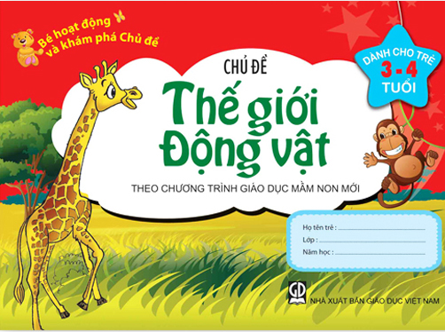
1 | Bé hoạt động và khám phá chủ đề (Theo chương trình Giáo dục mầm non) - Chủ đề Bản thân (Dành cho trẻ 3- 4 tuổi) | Phan Lan Anh,... | 10,000
2 | Bé hoạt động và khám phá chủ đề (Theo chương trình Giáo dục mầm non) - Chủ đề Quê hương - Đất nước (Dành cho trẻ 3- 4 tuổi) | Phan Lan Anh,... | 10,000
3 | Bé hoạt động và khám phá chủ đề (Theo chương trình Giáo dục mầm non) - Chủ đề Thế giới động vật (Dành cho trẻ 3- 4 tuổi) | Nguyễn Thị Hiếu,... | 10,000
4 | Bé hoạt động và khám phá chủ đề (Theo chương trình Giáo dục mầm non) - Chủ đề Trường mầm non (Dành cho trẻ 3- 4 tuổi) | Phan Lan Anh,... | 10,000
5 | Bé hoạt động và khám phá chủ đề (Theo chương trình Giáo dục mầm non) - Chủ đề Bản thân (Dành cho trẻ 5- 6 tuổi) | Trần Thị Thu Hòa,... | 10,000
6 | Bé hoạt động và khám phá chủ đề (Theo chương trình Giáo dục mầm non) - Chủ đề Bé làm quen với trường Tiểu học (Dành cho trẻ 5- 6 tuổi) | Phan Lan Anh,... | 10,000
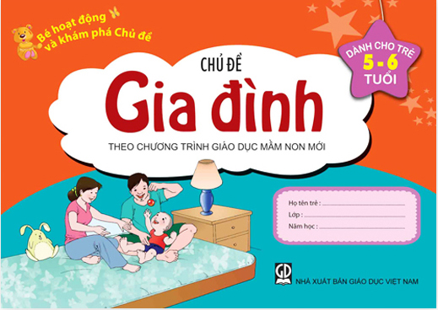
7 | Bé hoạt động và khám phá chủ đề (Theo chương trình Giáo dục mầm non) - Chủ đề Chủ đề Nước và các hiện tượng tự nhiên (Dành cho trẻ 5- 6 tuổi) | Phan Lan Anh,... | 10,000
8 | Bé hoạt động và khám phá chủ đề (Theo chương trình Giáo dục mầm non) - Chủ đề gia đình (Dành cho trẻ 5- 6 tuổi) | Nguyễn Thị Hiếu,... | 10,000
9 | Bé hoạt động và khám phá chủ đề (Theo chương trình Giáo dục mầm non) - Chủ đề Nghề nghiệp (Dành cho trẻ 5- 6 tuổi) | Hoàng Công Dụng,... | 10,000
10 | Bé hoạt động và khám phá chủ đề (Theo chương trình Giáo dục mầm non) - Chủ đề Phương tiện và quy định giao thông (Dành cho trẻ 5- 6 tuổi) | Trần Thị Thu Hòa,... | 10,000
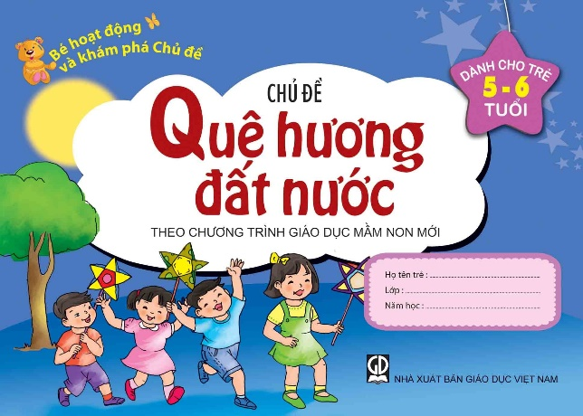
11 | Bé hoạt động và khám phá chủ đề (Theo chương trình Giáo dục mầm non) - Chủ đề Quê hương - Đất nước (Dành cho trẻ 5- 6 tuổi) | Phan Lan Anh,... | 10,000
12 | Bé hoạt động và khám phá chủ đề (Theo chương trình Giáo dục mầm non) - Chủ đề Thế giới động vật (Dành cho trẻ 5- 6 tuổi) | Nguyễn Thị Thanh Giang,... | 10,000
13 | Bé hoạt động và khám phá chủ đề (Theo chương trình Giáo dục mầm non) - Chủ đề Thế giới thực vật (Dành cho trẻ 5- 6 tuổi) | Nguyễn Thị Hiếu,... | 10,000
14 | Bé hoạt động và khám phá chủ đề (Theo chương trình Giáo dục mầm non) - Chủ đề trường mầm non (Dành cho trẻ 5- 6 tuổi) | Vũ Huyền Trinh,... | 10,000
15 | Bé khám phá khoa học (Dành cho trẻ 3 – 4 tuổi) | Nguyễn Thanh Giang | 8,500 |  | Bạn đọc có thể liên hệ với Công ty để mua trọn các bộ sách
16 | Bé khám phá khoa học (Dành cho trẻ 4 – 5 tuổi) | Nguyễn Thanh Giang | 10,500
17 | Bé vào lớp một – Chuẩn bị cho việc học đọc, học viết (Dành cho trẻ 5 – 6 tuổi) | Nguyễn Minh Thảo,... | 20,000 | 1. Công ty CP Mĩ thuật và Truyền thông
18 | Bộ lô tô Bé làm quen với toán | Nguyễn Thanh Giang | 11,000 | http://adcbookiz.vn/
19 | Cẩm nang phòng chống bắt nạt học đường – Bắt nạt bằng lời nói: Chê bạn là không tốt | Amanda F. Doering,... | 27,000
20 | Cẩm nang phòng chống bắt nạt học đường – Bắt nạt tiềm ẩn: Đùa quá cũng không hay | Amanda F. Doering,... | 27,000
21 | Cẩm nang phòng chống bắt nạt học đường – Bắt nạt về cảm xúc: Trêu bạn không vui đâu! | Melissa Higgins,... | 27,000

22 | Cẩm nang phòng chống bắt nạt học đường – Bắt nạt về thể chất: Đẩy bạn, không được nhé! | Melissa Higgins,... | 27,000
23 | Giúp bé làm quen với Toán qua các con số (trẻ 5-6 tuổi) - Theo chương trình giáo dục mầm non | Nguyễn Thanh Giang | 12,500
24 | Giúp bé làm quen với Toán qua hình vẽ (Trẻ 24 - 36 tháng tuổi) - Theo chương trình giáo dục mầm non | Nguyễn Thanh Giang | 8,500
25 | Giúp bé nhận biết và làm quen với chữ cái (Trẻ 3 - 4 tuổi) (Theo chương trình Giáo dục mầm non) | Phan Lan Anh,... | 10,000
26 | Hoạt động tạo hình (Trẻ 5 - 6 tuổi) | Nguyễn Thanh Hương | 13,000
27 | Hướng dẫn giáo viên mầm non chuẩn bị cho trẻ 5 tuổi sẵn sàng vào học lớp một | Trần Thị Ngọc Trâm,... | 40,000
28 | Trò chơi phát triển ngôn ngữ cho trẻ mẫu giáo 5 – 6 tuổi | Cao Thị Hồng Nhung | 23,000
29 | Tủ sách bé vào lớp một – Bé làm quen với toán – Quyển 3 : Thêm – bớt, tách – gộp | Nguyễn Thị Bản | 8,000

1 | Bản đồ và tranh ảnh Lịch sử 6 | Phan Ngọc Liên,... | 26,000
2 | Bản đồ và tranh ảnh Lịch sử 9 | Phan Ngọc Liên,... | 29,000
3 | Bản đồ và Tranh ảnh Lịch sử 12 | Nguyễn Xuân Trường,... | 29,000
4 | Tập bản đồ - Tranh ảnh bài tập Lịch sử 6 | Nguyễn Thị Côi,... | 10,500
5 | Tập bản đồ - Tranh ảnh bài tập Lịch sử 7 | Nguyễn Thị Côi,... | 10,500 | 2. Công ty CP Bản đồ và Tranh ảnh Giáo dục
6 | Tập bản đồ - Tranh ảnh bài tập Lịch sử 8 | Nguyễn Ngọc Cơ,... | 10,500 | 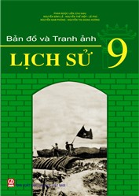 https://www.bandotranhanh.vn/
7 | Tập bản đồ - Tranh ảnh bài tập Lịch sử 9 | Trần Bá Độ,... | 10,500 |  | Bạn đọc có thể liên hệ với Công ty để mua trọn bộ.
8 | Tập bản đồ - Tranh ảnh bài tập Lịch sử 10 | Đinh Ngọc Bảo,... | 14,000
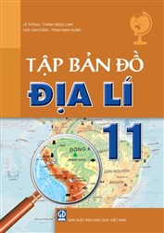
9 | Tập bản đồ - Tranh ảnh bài tập Lịch sử 11 | Nguyễn Ngọc Cơ,... | 11,000
10 | Tập bản đồ - Tranh ảnh bài tập Lịch sử 12 | Đỗ Thanh Bình,... | 14,000
11 | Tập bản đồ bài tập và bài thực hành Địa lí 10 | Lê Huỳnh,... | 14,500
12 | Tập bản đồ bài tập và bài thực hành Địa lí 11 | Nguyễn Việt Hùng,... | 13,000
13 | Tập bản đồ bài tập và bài thực hành Địa lí 12 | Lê Thông,... | 16,000
14 | Tập bản đồ Địa lí 6 | Nguyễn Quý Thao,... | 33,000
15 | Tập bản đồ Địa lí 10 | Đặng Duy Lợi | 29,000
16 | Tập bản đồ Địa lí 11 | Lê Thông,... | 29,000
17 | Tập bản đồ Địa lí 12 | Nguyễn Quý Thao,... | 29,000
18 | Tập bản đồ thế giới và các châu lục | Nguyễn Quý Thao,... | 29,000

1 | Bé vui học tạo hình (Dành cho trẻ 4-5 tuổi) | Nguyễn Thị Thanh Huyền,... | 14,000
2 | Bé vui học tạo hình (Dành cho trẻ 5-6 tuổi) | Nguyễn Thị Thanh Huyền,... | 14,000
3 | Luyện tập Tin học 2 - Tập một | Nguyễn Minh Thiên Hoàng,... | 25,000 | 3. Công ty CP Đầu tư và Phát triển Giáo dục Phương Nam
4 | Luyện tập Tin học 4 - Tập 2 (cùng IC3 spark) | Nguyễn Minh Thiên Hoàng,... | 25,000 | http://phuongnam.edu.vn/ | Bạn đọc có thể liên hệ với Công ty để mua trọn các bộ sách
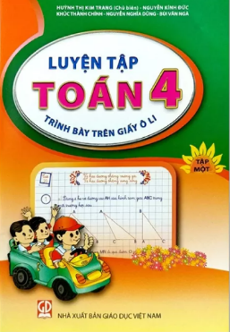
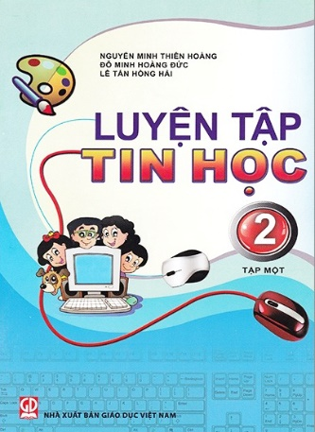
5 | Luyện tập Toán 2 - Tập hai (Trình bày trên giấy ô li) | Huỳnh Thị Kim Trang,... | 25,000
6 | Luyện tập Toán 2 - Tập một (Trình bày trên giấy ô li ) | Huỳnh Thị Kim Trang,... | 25,000
7 | Luyện tập Toán 3 - Tập một (Trình bày trên giấy ô li) | Huỳnh Thị Kim Trang,... | 25,000
8 | Luyện tập Toán 4 - Tập hai (Trình bày trên giấy ô li) | Huỳnh Thị Kim Trang,... | 25,000
9 | Luyện tập Toán 4 - Tập một (Trình bày trên giấy ô li) | Huỳnh Thị Kim Trang,... | 25,000
10 | Luyện tập Toán 5 - Tập một (Trình bày trên giấy ô li) | Huỳnh Thị Kim Trang,... | 25,000

1 | Luyện tập Mĩ thuật 2 – tập một | Nguyễn Minh Thiên Hoàng,... | 21,000
2 | Luyện tập Mĩ thuật 2 – tập hai | Nguyễn Minh Thiên Hoàng,... | 21,000 | 4. Công ty CP Sách và Thiết bị giáo dục Miền Nam
3 | Luyện tập Mĩ thuật 3 – tập một | Nguyễn Minh Thiên Hoàng,... | 21,000 | https://sobee.vn/
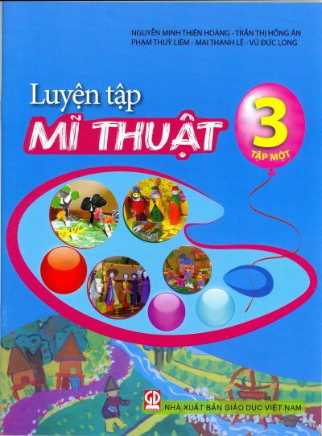
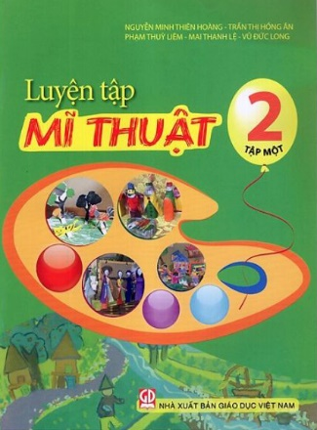
4 | Luyện tập Mĩ thuật 3 – tập hai | Nguyễn Minh Thiên Hoàng,... | 21,000 |  | Bạn đọc có thể liên hệ với Công ty để mua trọn các bộ sách
5 | Luyện tập Mĩ thuật 4 – tập một | Nguyễn Minh Thiên Hoàng,... | 21,000
6 | Luyện tập Mĩ thuật 4 – tập hai | Nguyễn Minh Thiên Hoàng,... | 21,000
7 | Luyện tập Mĩ thuật 5 – tập một | Nguyễn Minh Thiên Hoàng,... | 21,000
8 | Luyện tập Mĩ thuật 5 – tập hai | Nguyễn Minh Thiên Hoàng,... | 21,000

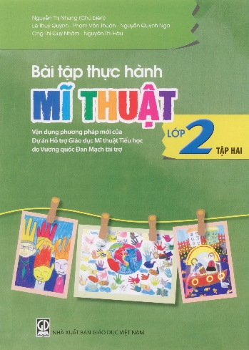
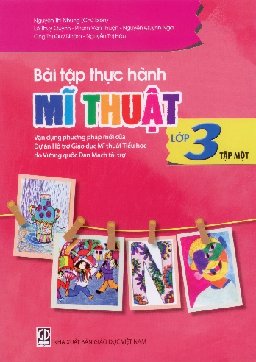
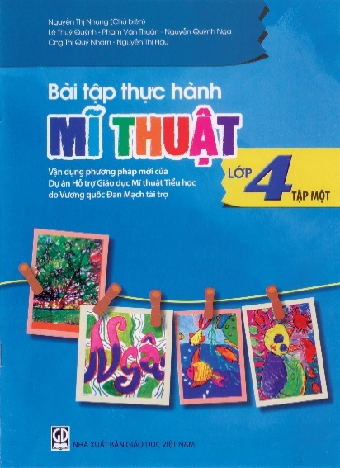
1 | Bài tập thực hành Mĩ thuật lớp 2, tập 1 (Vận dụng phương pháp mới của Dự án Hỗ trợ Giáo dục Mĩ thuật Tiểu học do Vương quốc Đan Mạch tài trợ) | Nguyễn Thị Nhung,.... | 12,500
2 | Bài tập thực hành Mĩ thuật lớp 2, tập 2 (Vận dụng phương pháp mới của Dự án Hỗ trợ Giáo dục Mĩ thuật Tiểu học do Vương quốc Đan Mạch tài trợ) | Nguyễn Thị Nhung,.... | 12,500
3 | Bài tập thực hành Mĩ thuật lớp 3, tập 1 (Vận dụng phương pháp mới của Dự án Hỗ trợ Giáo dục Mĩ thuật Tiểu học do Vương quốc Đan Mạch tài trợ) | Nguyễn Thị Nhung,.... | 12,500
4 | Bài tập thực hành Mĩ thuật lớp 3, tập 2 (Vận dụng phương pháp mới của Dự án Hỗ trợ Giáo dục Mĩ thuật Tiểu học do Vương quốc Đan Mạch tài trợ) | Nguyễn Thị Nhung,.... | 12,500
5 | Bài tập thực hành Mĩ thuật lớp 4, tập 1 (Vận dụng phương pháp mới của Dự án Hỗ trợ Giáo dục Mĩ thuật Tiểu học do Vương quốc Đan Mạch tài trợ) | Nguyễn Thị Nhung,.... | 12,500
6 | Bài tập thực hành Mĩ thuật lớp 4, tập 2 (Vận dụng phương pháp mới của Dự án Hỗ trợ Giáo dục Mĩ thuật Tiểu học do Vương quốc Đan Mạch tài trợ) | Nguyễn Thị Nhung,.... | 12,500
7 | Bài tập thực hành Mĩ thuật lớp 5, tập 1 (Vận dụng phương pháp mới của Dự án Hỗ trợ Giáo dục Mĩ thuật Tiểu học do Vương quốc Đan Mạch tài trợ) | Nguyễn Thị Nhung,.... | 12,500 | 5. Công ty CP Sách Giáo dục tại TP. Hà Nội
8 | Bài tập thực hành Mĩ thuật lớp 5, tập 2 (Vận dụng phương pháp mới của Dự án Hỗ trợ Giáo dục Mĩ thuật Tiểu học do Vương quốc Đan Mạch tài trợ) | Nguyễn Thị Nhung,.... | 12,500 | 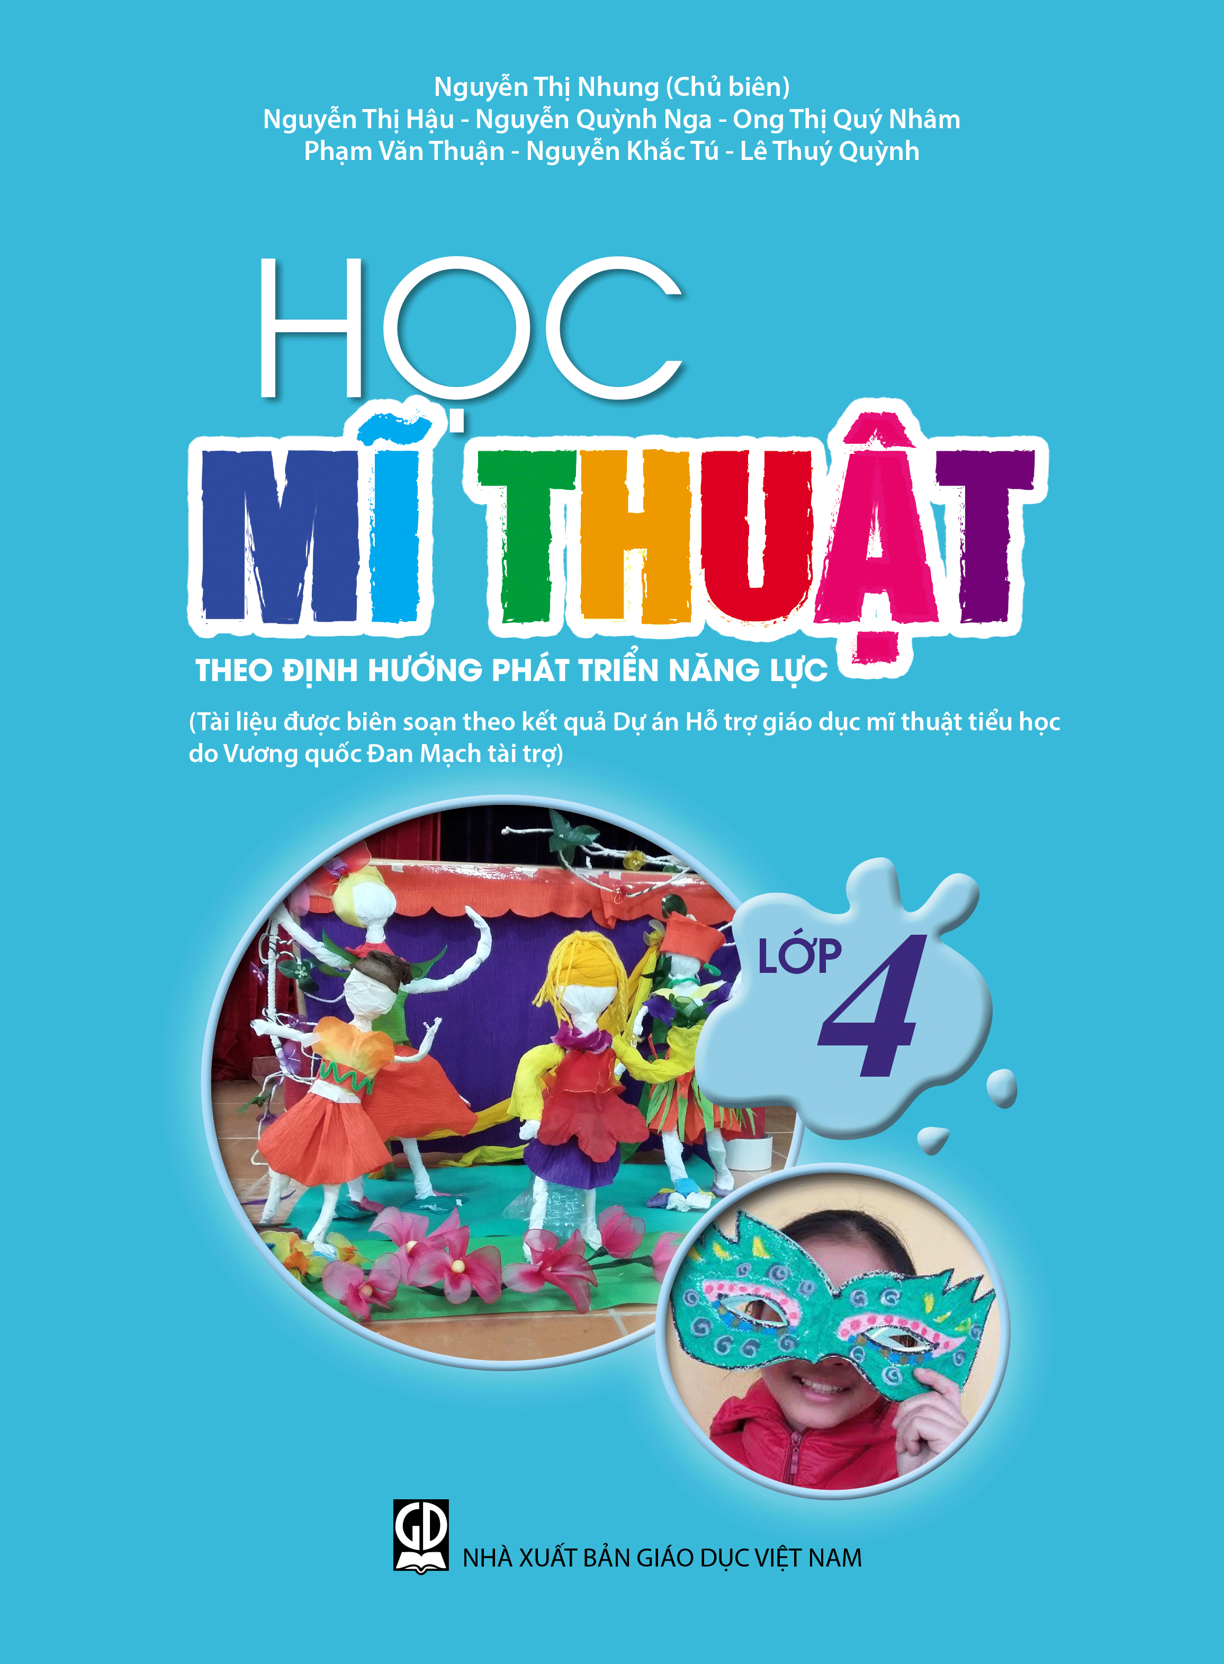 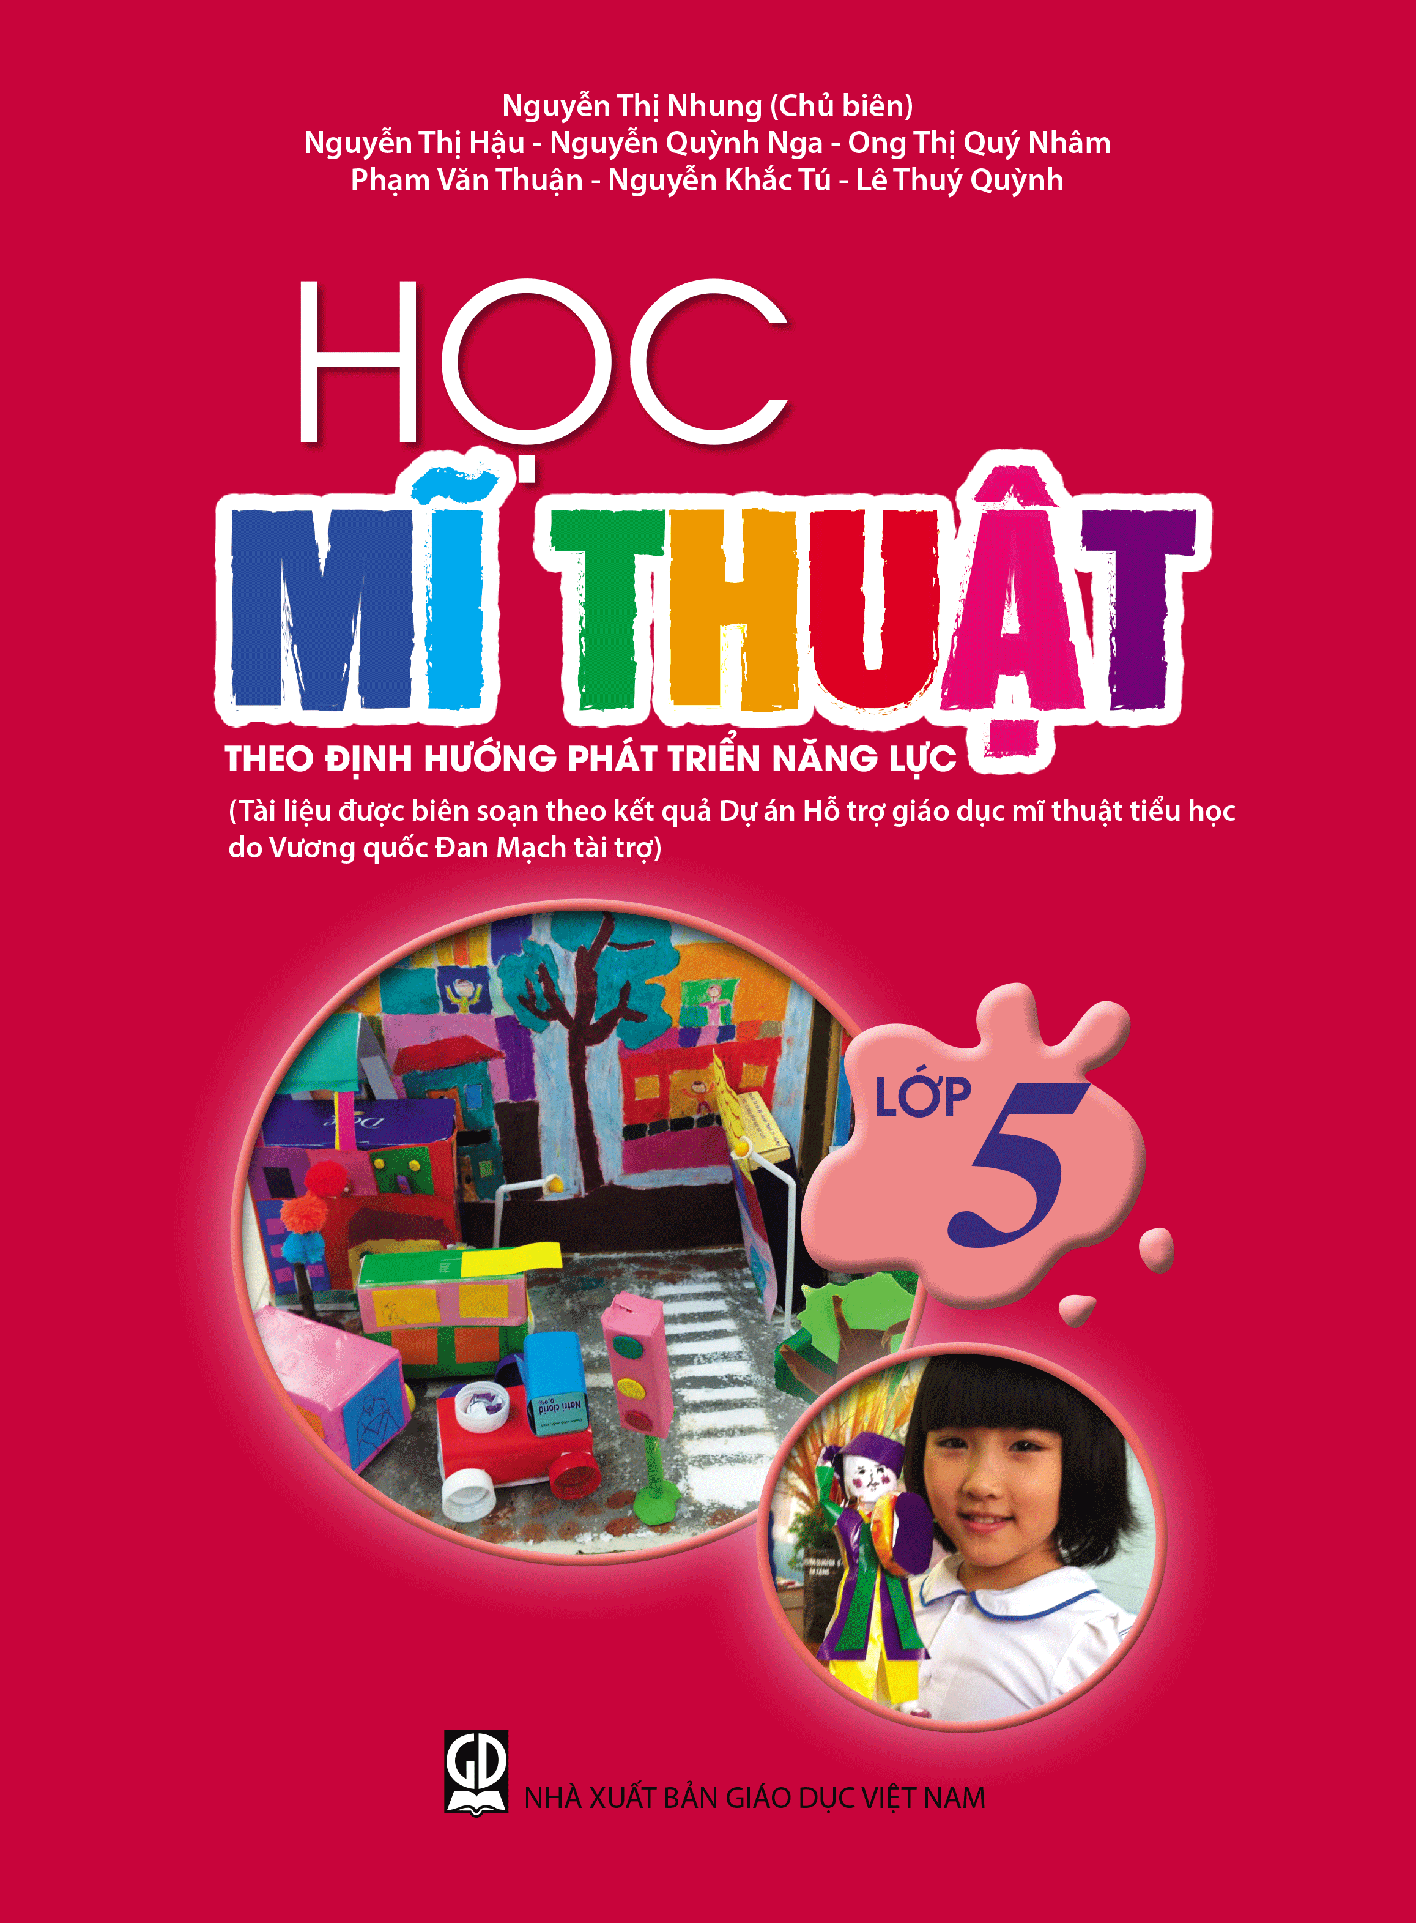 http://sachgiaoduchanoi.vn/
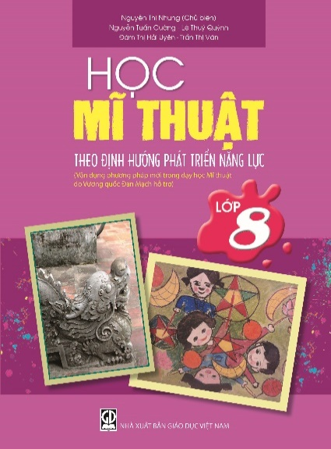
9 | Học Mĩ thuật lớp 2 theo định hướng phát triển năng lực (Vận dụng phương pháp mới của Dự án Hỗ trợ giáo dục mĩ thuật tiểu học do Vương quốc Đan Mạch tài trợ) | Nguyễn Thị Nhung,.... | 25,000
10 | Học Mĩ thuật lớp 3 theo định hướng phát triển năng lực (Vận dụng phương pháp mới của Dự án Hỗ trợ giáo dục mĩ thuật tiểu học do Vương quốc Đan Mạch tài trợ) | Nguyễn Thị Nhung,.... | 25,000
11 | Học Mĩ thuật lớp 4 theo định hướng phát triển năng lực (Vận dụng phương pháp mới của Dự án Hỗ trợ giáo dục mĩ thuật tiểu học do Vương quốc Đan Mạch tài trợ) | Nguyễn Thị Nhung,.... | 25,000
12 | Học Mĩ thuật lớp 5 theo định hướng phát triển năng lực (Vận dụng phương pháp mới của Dự án Hỗ trợ giáo dục mĩ thuật tiểu học do Vương quốc Đan Mạch tài trợ) | Nguyễn Thị Nhung,.... | 25,000
13 | Học Mĩ thuật lớp 6 theo định hướng phát triển năng lực (Vận dụng phương pháp mới trong dạy học Mĩ thuật do Vương quốc Đan Mạch hỗ trợ) | Nguyễn Thị Nhung,.... | 27,000
14 | Học Mĩ thuật lớp 7 theo định hướng phát triển năng lực (Vận dụng phương pháp mới trong dạy học Mĩ thuật do Vương quốc Đan Mạch hỗ trợ) | Nguyễn Thị Nhung,.... | 27,000
15 | Học Mĩ thuật lớp 8 theo định hướng phát triển năng lực (Vận dụng phương pháp mới trong dạy học Mĩ thuật do Vương quốc Đan Mạch hỗ trợ) | Nguyễn Thị Nhung,.... | 27,000
16 | Học Mĩ thuật lớp 9 theo định hướng phát triển năng lực (Vận dụng phương pháp mới trong dạy học Mĩ thuật do Vương quốc Đan Mạch hỗ trợ) | Nguyễn Thị Nhung,.... | 22,000
17 | Lexicode – tập 1 (An insight into vocabulary) | Dương Chí Vinh | 99,000

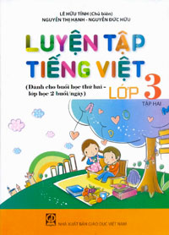
1 | Luyện tập Toán lớp 3, tập 1 (Dành cho buổi học thứ hai, lớp học 2 buổi/ngày) | Đỗ Trung Hiệu,... | 22,000 |  | Bạn đọc có thể liên hệ với Công ty để mua trọn các bộ sách
2 | Luyện tập Toán lớp 3 tập 2 (Dành cho buổi học thứ hai,lớp học 2 buổi/ngày) | Đỗ Trung Hiệu,... | 22,000 | 6. Công ty cổ phần Dịch vụ Xuất bản Giáo dục Hà Nội
3 | Luyện tập Toán lớp 4, tập 1 (Dành cho buổi học thứ hai, lớp học 2 buổi/ ngày) | Đỗ Trung Hiệu,... | 22,000
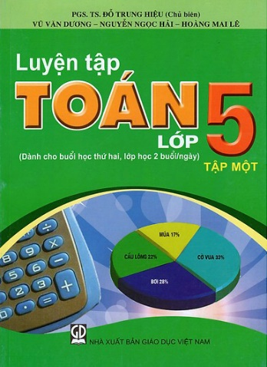
4 | Luyện tập Toán lớp 4, tập 2 (Dành cho buổi học thứ hai,lớp học 2 buổi/ngày) | Đỗ Trung Hiệu,... | 22,000
5 | Luyện tập Toán lớp 5, tập 1 (Dành cho buổi học thứ hai, lớp học 2 buổi/ngày) | Đỗ Trung Hiệu,... | 22,000
6 | Luyện tập Tiếng Việt lớp 3, tập 2 (Dành cho buổi học thứ hai, lớp học 2 buổi / ngày) | Lê Hữu Tỉnh,... | 21,000
7 | Luyện tập Tiếng Việt lớp 5, tập 1 (Dành cho buổi học thứ hai, lớp học 2 buổi / ngày) | Lê Hữu Tỉnh,... | 22,000
8 | Luyện tập Tiếng Việt lớp 5, tập 2 (Dành cho buổi học thứ hai, lớp học 2 buổi / ngày) | Lê Hữu Tỉnh,... | 22,000

1 | Thực hành Tiếng Việt và Toán lớp 2 - Tập 2 (Hỗ trợ học buổi thứ hai) | Nguyễn Minh Thuyết,... | 20,000 | 7. Công ty CP Đầu tư và Phát triển giáo dục Hà Nội | Bạn đọc có thể liên hệ với Công ty để mua trọn các bộ sách
 |  |  |  | http://heid.vn/

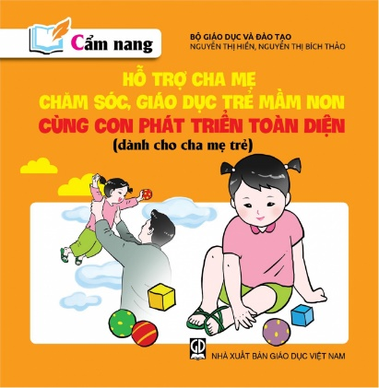
1 | Cẩm nang hỗ trợ cha mẹ chăm sóc, giáo dục trẻ mầm non - Nuôi dưỡng và chăm sóc sức khỏe cho trẻ mầm non (dành cho cha mẹ trẻ) | Nguyễn Thị Hiền,... | 48,000 |  | Bạn đọc có thể liên hệ với Công ty để mua trọn các bộ sách
2 | Cẩm nang hỗ trợ cha mẹ chăm sóc, giáo dục trẻ mầm non – Cùng con phát triển toàn diện (dành cho cha mẹ trẻ) | Nguyễn Thị Hiền,... | 36,000 | 8. Công ty CP Sách Dân tộc
3 | Hướng dẫn phối hợp với cha mẹ trong chăm sóc giáo dục trẻ mầm non (dành cho cán bộ quản lí và giáo viên mầm non) | Nguyễn Thị Hiền,... | 23,000
4 | Bộ đề ôn tập kì thi trung học phổ thông quốc gia năm 2020 - môn Ngữ văn | Nguyễn Thanh Bình,.... | 48,000
5 | Bộ đề ôn tập kì thi trung học phổ thông quốc gia năm 2020 - các môn Khoa học xã hội (Lịch sử - Địa lí - Giáo dục công dân) | Nguyễn Xuân,... | 78,000
6 | Bộ đề ôn tập kỳ thi trung học phổ thông quốc gia năm 2020 - môn Toán | Phạm Đức,... | 48,000

1 | Toán 9 với các bài Toán thực tế – Tập hai, theo định hướng phát triển năng lực học sinh | Trương Văn Hổ,... | 85,000 | 9. Công ty Cổ phần Dịch vụ Xuất bản Giáo dục tại Đà Nẵng

1 | Lịch sử thế giới 4 - Sự hình thành châu Âu và thế giới Hồi giáo - Edibooks | Jiro Kondo,... | 120,000 |  | Bạn đọc có thể liên hệ với Công ty để mua trọn các bộ sách
2 | Lịch sử thế giới 5 - Thập tự chinh và đế quốc Mông Cổ - Edibooks | Jiro Kondo,... | 120,000 | 10. Công ty CP Sách dịch và Từ điển Giáo dục
3 | Lịch sử thế giới 6 - Thời kỳ Phục Hưng và kỷ nguyên Khai Sáng - Edibooks | Jiro Kondo,... | 120,000 | https://edibooks.vn/

1 | Nha khoa cơ sở, tập 1: Nha khoa mô phỏng - thuốc và vật liệu nha khoa (Dùng cho sinh viên răng hàm mặt) | Trần Ngọc Thành (Chủ biên) | 115,000 | 11. Công ty CP Sách Đại học - Dạy nghề | Bạn đọc có thể liên hệ với Công ty để mua trọn bộ sách
2 | Nha khoa cơ sở, tập 3: Chẩn đoán hình ảnh (Dùng cho sinh viên răng hàm mặt) | Trần Ngọc Thành (Chủ biên) | 110,000 | https://hevobooks.com/

 | Bạn đọc mua sách có thể vào website của các đơn vị tổ chức bản thảo, phát hành hoặc liên hệ theo địa chỉ:
 | 1. Công ty Cổ phần Mĩ thuật- Truyền thông, tầng 12A, toà nhà Diamond Flower Tower, 48 Lê Văn Lương, Thanh Xuân, TP. Hà Nội. Điện thoại: (024) 73.068.789 - Fax: (024) 35.121.385
 | 2. Công ty Cổ phần Bản đồ và Tranh ảnh giáo dục, 45 Hàng Chuối, Quận Hai Bà Trưng, Hà Nội. Điện thoại: (024) 39.711.146 - 39.715.282 - Fax: (024) 39.718.847.
 | 3. Công ty Cổ phần Đầu tư và Phát triển giáo dục Phương Nam, 231 Nguyễn Văn Cừ, phường 4, Quận 5, TP. Hồ Chí Minh Điện thoại: (028) 73.035.556 - Fax: (028) 38.305.002. Email bán hàng: sale@phuongnam.edu.vn
 | 4. Công ty Cổ phần Sách - Thiết bị giáo dục miền Nam, 231 Nguyễn Văn Cừ, phường 4, Quận 5, TP. Hồ Chí Minh Điện thoại: (028) 38.358.423 - Fax: (028) 38.390.727.
 | 5. Công ty Cổ phần Sách giáo dục tại TP. Hà Nội, nhà D, tầng 2, khu VP Vinaconex, 289A Khuất Duy Tiến, Q. Cầu Giấy, Hà Nội Điện thoại: (024) 62.534.308 - Fax: (024) 62.657.748
 | 6. Công ty Cổ phần Dịch vụ Xuất bản Hà Nội, tầng 4 tòa nhà Diamon Flower, 48 Lê Văn Lương, Thanh Xuân, Hà Nội. Điện thoại: (024) 35.121.533, Fax: (024) 35.123.278
 | 7. Công ty Cổ phần Đầu tư và Phát triển giáo dục Hà Nội, ngõ 12 Láng Hạ, Ba Đình, Hà Nội. Điện thoại: (024) 35.122.636 - Fax: (024) 35.122.504.
 | 8. Công ty Cổ phần Sách Dân tộc, 187B Giảng Võ, quận Đống Đa, TP. Hà Nội. Điện thoại: 024.66.63.332, Fax: 024.38.246.923
 | 9. Công ty Cổ phần Dịch vụ Xuất bản Giáo dục tại Đà Nẵng, 771 Nguyễn Hữu Thọ, quận Cẩm Lệ, TP.Đà Nẵng Điện thoại: (0236).3.632.668. Fax: (0236).3.632.668
 | 10. Công ty Cổ phần Sách dịch và Từ điển giáo dục, tầng 8, tòa nhà HEID, ngõ 12 Láng Hạ, Hà Nội. Điện thoại: 024.39.726.508. Email: contact.edibooks@gmail.com
 | 11. Công ty Cổ phần Sách Đại học - Dạy nghề, 73 Lò Đúc, Quận Hai Bà Trưng, TP. Hà Nội. Điện thoại: 024.39.724.715, Fax: 024.39.724.715
 | Các cửa hàng bán lẻ:
 | t Tại TP. Hà Nội: 187 Giảng Võ; 232 Tây Sơn; 116 Cầu Diễn, 7 Xã Đàn, 42 Cầu Bươu, F5 Trung Kính; 96 Định Công, ngõ 385 Hoàng Quốc Việt; 17T2 -17T3 Hoàng Đạo Thúy; 135A Trần Phú - Hà Đông; 107-D5 Trần Thái Tông; 231C Nguyễn Trãi; CT4A Bắc Linh Đàm, 593-594 H1 Tân Mai, T3, T7 Times City - 458 Minh Khai, Tòa nhà Twin Tower - Tây Nam Linh Đàm, CT1A ĐN2 KĐT Mỹ Đình 2; 75B Xuân La, 285 Ngọc Hồi, 45 Hàng Chuối, 18/30 Tạ Quang Bửu, 51 Lò Đúc, 73 Lò Đúc, 45 Phố Vọng.
 | t Tại TP. Đà Nẵng: 78 Pasteur; 223 Lê Đình Lý, 76-78 Bạch Đằng.
 | t Tại TP. Hồ Chí Minh: 231 Nguyễn Văn Cừ, quận 5; 116 Đinh Tiên Hoàng, phường 1 và 261C Lê Quang Định, phường 7, quận Bình Thạnh, 69 Phạm Văn Chiêu, phường 14, quận Gò Vấp, phường 2, quận 5.
 | t Tại TP. Cần Thơ: đường 3/2. P. Xuân Khánh, Ninh Kiều.

